상품제안서
웰세스 스텐레스그라인더 히말라야핑크솔트,블랙페퍼 선물세트 | 상품코드: S30709

 |  |  |  |  |  |  | 02-713-8555 | www.synergygift.co.kr
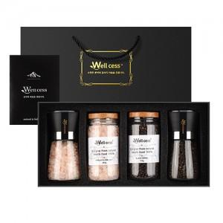

【상세/제작정보】

【인쇄/포장옵션】 | 레이저, 스티커 / 포장불가능

【공급단가】 | 수량 | 20~ | 100~ | 300~ | 500~ | 1,000~
*VAT별도 | 단가 | 25,650원 | 24,700원 | 23,750원 | 22,800원 | 22,230원

【상품 URL】 | https://synergygift.co.kr:443/src/goods_detail.php?gdno=30709

